상품제안서
샤빌리리얼우드 고속무선충전 블루투스스피커 디지털시계 | 상품코드: S10144

 |  |  |  |  |  |  | 02-713-8555 | www.synergygift.co.kr
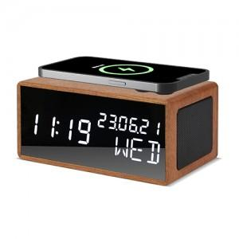

【상세/제작정보】 | <span style="font-size: 14pt;">※ 기본수량 미만 발주 진행시 별도 문의 바랍니다.</span>

【인쇄/포장옵션】 | 실크, 레이저 / 포장지포장

【공급단가】 | 수량 | 10~ | 30~ | 100~ | 300~ | 500~
*VAT별도 | 단가 | 38,000원 | 35,700원 | 33,700원 | 32,500원 | 31,900원

【상품 URL】 | https://www.synergygift.co.kr:443/src/goods_detail.php?gdno=18468

